画面
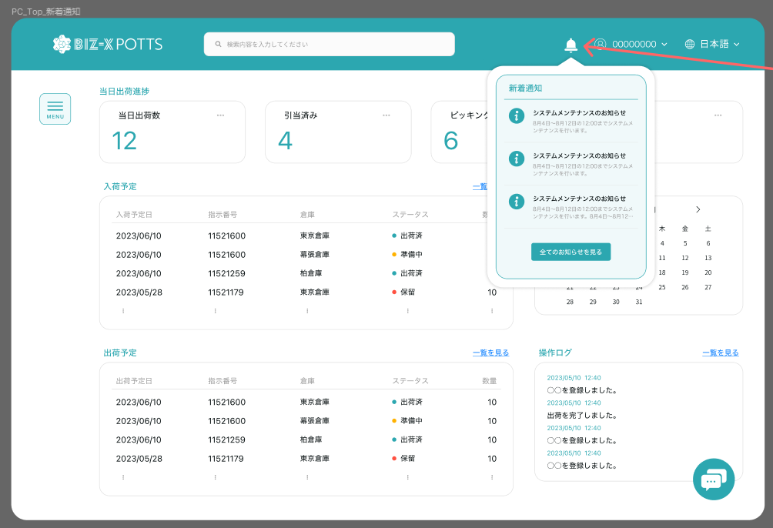
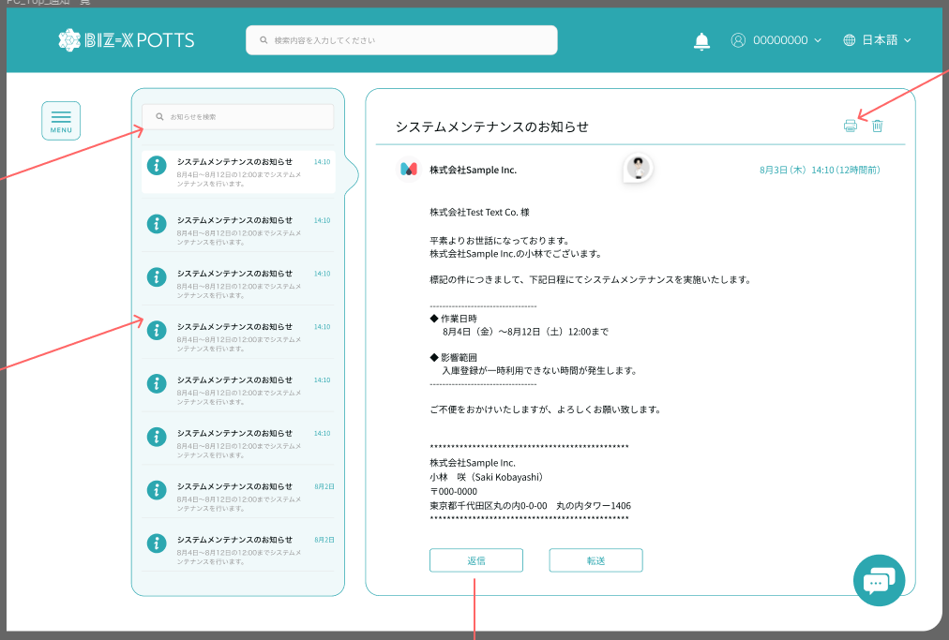
機能設計書 |  | システム名 | プロジェクト名 | 登録日付 | 更新日付
 |  | Biz-X POTTS
画面レイアウト |  | サブシステム名 | 機能名名 | 登録担当者 | 更新担当者
 |  | システム | 新着通知

 | 画面レイアウト

画面 (SP)
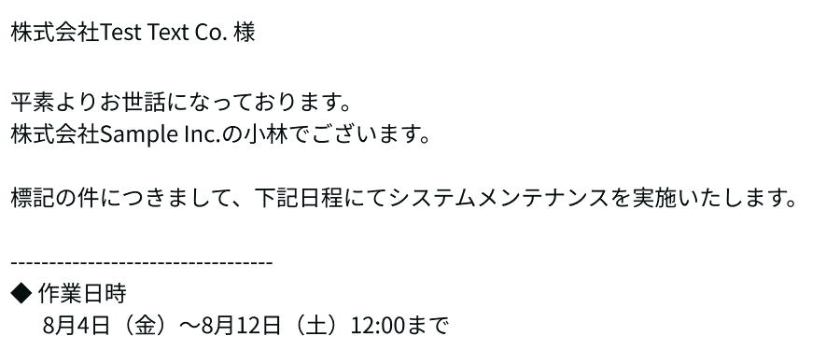
機能設計書 |  |  | システム名 | プロジェクト名 | 登録日付 | 更新日付
 |  |  | Biz-X POTTS
画面レイアウト |  |  | サブシステム名 | 機能名名 | 登録担当者 | 更新担当者
 |  |  | システム | 新着通知

 | 画面レイアウト

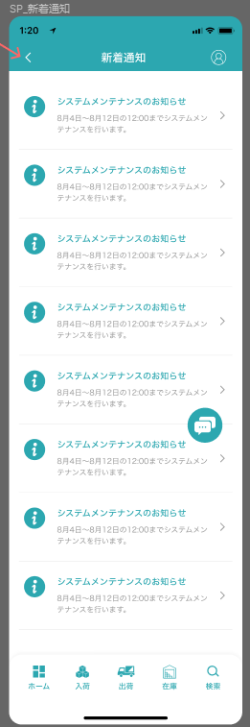
 |  |  | 从头部，信息图标迁移过来

 |  |  | 返回按钮返回首页

 |  | 未读消息有小红点

イベント仕様 (SP)
機能設計書 |  |  | システム名 |  | プロジェクト名 | 登録日付 |  | 更新日付
 |  |  | Biz-X POTTS
イベント仕様 |  |  | サブシステム名 |  | 機能名名 | 登録担当者 |  | 更新担当者
 |  |  | システム |  | 新着通知

PC端参照
No | 対象 | イベント |  | 処理内容 |  |  | 備考
1 |  | 顶部导航栏状态 |  | 当登录账户有未读消息时，消息位置显示提示红点 |  |  | 关联表：運用メッセージ履歴マスタ 字段：読み状態 会社内メッセージ履歴マスタ 字段：読み状態
2 |  | 顶部导航栏信息点击 |  | 弹出最新三条显示下拉框页面 点击信息跳转到新着情报页面对应信息详情页面 点击全部信息跳转到新着情报页面
3 |  | 新着页面初期化 |  | 根据当前语言选择初期化新着情报 初期检索 根据当前登录者（user_id）取得表 ytb_message_history(運用メッセージ履歴マスタ)中【削除状態为正常】的数据 会社管理员登录的场合，会社の管理員ID为空的数据同样检出 根据当前登录者（user_id）取得表 mtb_com_message_history(会社内メッセージ履歴マスタ)中【削除状態为正常】的数据 運用メッセージ履歴マスタ中的数据图标颜色为黄色 会社内メッセージ履歴マスタ中的数据图标颜色为绿色 未读消息显示红点或者颜色不同 |  |  | 关联表：運用メッセージマスタ 運用メッセージ履歴マスタ 社内メッセージマスタ 会社内メッセージ履歴マスタ
4 |  | 新着页面检索 |  | 左侧入力框输入检索内容。回车后。根据标题和内容匹配对应数据 |  |  | 关联表：運用メッセージマスタ 社内メッセージマスタ 字段：タイトル，メッセージ 削除区分：未削除
5 |  | 左侧消息一览点击 |  | 点击左侧消息一览中消息，在右侧显示详细信息。如果状态为未读，更新成已读
6 |  | 消息删除 |  | 详细页面右上角删除按钮。点击删除，更新表【削除状態】为消除。 |  |  | 关联表：運用メッセージ履歴マスタ 会社内メッセージ履歴マスタ 字段：削除状態
7
8
9

